상품제안서
보아스 손잡이형 도시락 보온보냉백 | 상품코드: S46782

 |  |  |  |  |  |  | 02-713-8555 | www.synergygift.co.kr
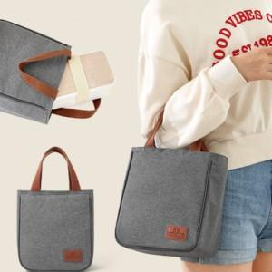

【상세/제작정보】

【인쇄/포장옵션】 | 실크 / OPP(비닐)

【공급단가】 | 수량 | 50~ | 100~ | 300~ | 1,000~ | 3,000~
*VAT별도 | 심플형 | 10,530원 | 9,960원 | 9,630원 | 9,230원 | 9,070원
 | 라운드형 | 11,570원 | 10,940원 | 10,590원 | 10,140원 | 9,960원
 | 세트(심플+라운드) | 17,940원 | 16,970원 | 16,420원 | 15,730원 | 15,450원

【상품 URL】 | https://www.synergygift.co.kr:443/src/goods_detail.php?gdno=46782

